Sheet One
헤더 1
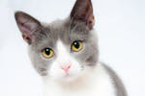 꽁꽁 얼어붙은 한강 위로 고양이가 걸어 갑니다. it's time to go to bed 오죠-사마 어떻게 지평좌표계로 고정을 하셨죠?
 | 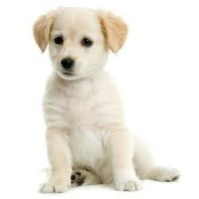 너 내 도도도도도도

